Canon
Contact : | Xuân (counter check list) |  | 38386666 ext 117

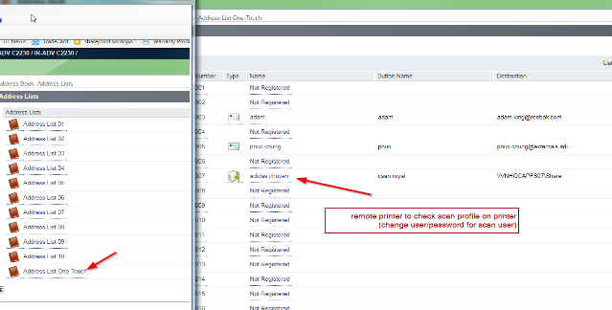
 |  |  |  |  |  | Default admin id/pass
 | Factory |  | IP |  |  | 7654321/7654321
SHW | Shangway | VNPR3001(SHW) | 10.185.137.21 | \\vnhocapfs13 | 357/357
SPG | SPortGear | VNPR2001(SPG) | 10.185.110.15 | \\vnhocapfs12 | 357/357
PK | Pungkook |  | 10.185.102.21 (ID/pass : 213/213)
EVM | EVM |  | 10.185.104.22 | \\vnhocapfs04 | 357/357
TMI | TMI |  | 10.185.112.21
DTVN | Dinsen |  | 10.185.106.24 \ LBP 5050 color: vnhoc1d0001 | \\vnhocapfs05
PYV | PYV |  | 10.185.106.21/22 (lau 3) | \\vnhocapfs05 | 357/357
PVN | Reebok(PVN) |  | 10.185.106.30(lau 3)/32 (lau 4) | \\vnhocapfs05 | 357/357
PVN | PVN production |  | 10.185.106.33 | \\vnhocapfs05\APPS\Driver\HP M402 production PVN
LYV | LacTy |  | 10.185.114.22 (2nd Floor) , 14 (production room user/pass 357/357) - 15(3rd floor) | \\vnhocapfs18 | 357/357 or 7654321/7654321
HSV/HVA | Wasung |  | 10.185.108.22 (production)/23(Reebok costing)/25; 26(running area "VNPR7004(NEO))/27( Reebok royal)/ 28 color designer/ 29 NEO b&w | \\vnhocapfs07 | 357/246 hoac 246/357 | canonneo P@ssword | Remote vnpr7007 : admin\Fiery.1
SMA | Samho |  | 10.185.149.21 |  |  | canon 2530
Shila | Shilabag |  | 10.185.145.21
 | Colour |  | 10.185.118.28 | \\vnhocapps01
 | SM |  | 10.185.118.30 | \\vnhocapps01
 | admin 2525 |  | 10.185.118.33 | \\vnhocapps01
 | Rockport |  | SM2 192.168.1.254\color 172.16.1.253 | \\vnhocapfs05 | 2468
 | SEA team |  | 10.185.118.26 |  |  | mf229
 | Canon 7200 : |  | 10.185.118.28 | \\vnhocapps01
 | HR |  | 10.185.118.4 | \\vnhocapps01
ESP | esprinta |  | 10.185.141.21
SHD | cibao shd |  | 10.185.157.21 | imageRUNNER 2004N
 | admin pass |  | 9971016
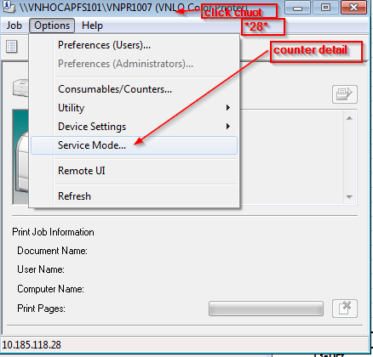
 | HP M401 Longway |  | 10.185.100.254
 | myanmar |  | 10.192.64…
 | DinHan |  | 10.176.3.223 | canon iR-ADV C5045

 | Advance |  | 10.185.153.21 | ir 2525/2530

 | Factory Printer ( for Visitors) |  | PYV(in ZX plux room_LBP 9600C): 10.185.106.33
 |  |  | PYV(in Supper star Room_LBP9600C) : 10.185.106.23

Printer | Cartridge |  | Place | Order |  |  |  | Back up
 |  |  |  | 2015-12-01 |  |  |  | 2015-12-01 | 2016-03-02 | 2016-05-05
Canon LBP 5050 | 316 - black |  | Karen | 1 |  |  |  | 1 | 1 | 0
Canon LBP 5050 | 316 - yellow |  | Karen | 1 |  |  |  | 1 | 0 | 0
Canon LBP 5050 | 316 - Cyan |  | Karen | 1 |  |  |  | 1 | 1 | 0
Canon LBP 5050 | 316 - Magenta |  | Karen | 1 |  |  |  | 1 | 0 | 0
Fujixerox DC IV2060 | CT201734 |  | Admin |  |  |  |  | 1 | 1 | 1
HP LaserJet 1606dn | CE278A |  | Jorgen + HR | 2 (dec 8) |  |  |  | 2 (dec 8) | 2 | 0
HP LaserJet 1320 | Q59A49A |  | Hoa + TMI (Karen Chee) |  |  |  |  | 2 | 0 | 0
canon MF220 | 337 starter |  | SEA team
HP Color LaserJet Pro M252n | 1. CF-403A |  | Karen
 | 2. CF-402A |  | Karen
 | 3. CF-401A |  | Karen
 | 4. CF-400A |  | Karen

 | Server/Network device name |  | Server/Device IP address | New IP Address |  | VNHCMBAS299 ( SSC switch )
 | VNHO2PR0001 |  | 10.185.118.34 | 10.185.120.74
 | VNHO2PR0002 |  | 10.185.118.32 | 10.185.120.75
 | VNHO2PR0003 |  | 10.185.118.29 | 10.185.120.76
 | VNHO2PR0004 |  | 10.185.118.37 | 10.185.120.77 |  | D103->Port#35
 | VNHO2PR0005 |  | 10.185.118.38 | 10.185.120.78 |  | D107->Port#36
 | VNHOCPR0001 |  | 10.185.118.24 | 10.185.120.79 |  | D180->Port#34
 | VNHOCPR0002 |  | 10.185.118.4 | 10.185.120.80 |  | D058->Port#33
 | VNHOCPR0003 |  | 10.185.118.28 | 10.185.120.81 |  | D178->Port#31
 | VNHOCPR0004 |  | 10.185.118.33 | 10.185.120.82 |  | D182->Port#41
 | VNHOCPR0005 |  | 10.185.118.9
 | HP M252_Karen's room |  |  | 10.185.120.83 |  | > port#344

create USB image boot
1 | Format USB thành USB bootable
 | 1. Attach the USB Flash Drive to a Windows Vista/7/8 machine
 | 2. As Administrator: Open a command window with elevated privileges (as administrator) and run 'DISKPART’
 | 3. At the DISKPART> prompt, type 'List disk'
 | 4. Determine which disk number corresponds to the USB flash drive (make sure you correctly make this determination!), then at the DISKPART> prompt, type 'Select disk <x>' where <x> is the disk number that the USB flash drive corresponds to
 | 5. At the DISKPART> prompt, type 'Clean'. WARNING!: This will wipe all the contents from the drive you selected in step 4 so make sure that the correct drive is selected and that there is nothing on the drive that is needed.
 | 6. At the DISKPART> prompt, type 'List Partition'. If there are no partitions, move on to step 7. If there is a partition, at the DISKPART> prompt, type 'Select Partition 1' then type 'Clean'
 | 7. At the DISKPART> prompt, type 'Create Partition Primary'. If you receive an error at this stage regarding not being able to create a partition, the USB Flash Drive is not capable of being made bootable and will not work as an SCCM 2007 bootable Task Sequence Media. Please restart the process using a different USB Flash Drive.
 | 8. At the DISKPART> prompt, type 'Select Partition 1'
 | 9. At the DISKPART> prompt, type 'Format FS=FAT32 QUICK'
 | 10. At the DISKPART> prompt, type 'Active'
 | 11. At the DISKPART> prompt, type 'Assign'
 | 12. At the DISKPART> prompt, type 'Exit'
2 | extract ISO file to USB
 | Extract the ISO to the USB root using 7zip.
3 | Install
 | For Precison laptop or UEFI mode, we have to change bios setting and run diskpart command to format the local hard disk
 | Transition from UEFI to Legacy BIOS
 | · Set BIOS settings to Legacy Boot. After setting each step please click on APPLY.
 | o General
 | o | Boot Sequence
 | o |  | Boot List Option --> LEGACY
 | o | Advanced Boot Options
 | o |  | Enable Legacy Option ROM --> ENABLE (CHECK)
 | o Secure Boot
 | o | Secure Boot Enable --> Disabled
 | · Boot using standalone media or pxe
 | · Press F8
 | · type diskpart, press Enter and enter following commands
 | · select disk 0
 | · clean
 | · convert mbr
 | · create partition primary
 | · select partition 1
 | · format fs=ntfs quick
 | · active
 | · assign letter=C
 | · exit
 | · exit
 | · restart computer and boot again using standalone media or pxe, following the normal image process.
 | 2. Transition from Legacy BIOS to UEFI (Windows 7)
 | · Set BIOS settings to UEFI. After setting each step please click on APPLY.
 | o General
 | o | Boot Sequence
 | o |  | Boot List Option --> UEFI
 | o | Advanced Boot Options
 | o |  | Enable Legacy Option ROM --> ENABLE (CHECK)
 | o System Configuration
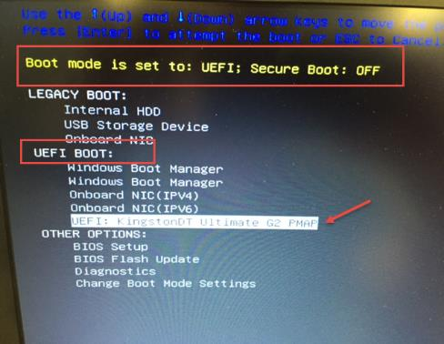
 | o | Integrated NIC
 | o |  | Enable UEFI Network Stack --> ENABLE (CHECK)
 | o Secure Boot
 | o | Secure Boot Enable --> Disabled
 | · Boot using standalone media or pxe
 | · Press F8
 | · type diskpart, press Enter and enter following commands
 | · select disk 0
 | · clean
 | · convert gpt
 | · create partition efi size=350
 | · format fs=fat32 quick
 | · create partition msr size=128
 | · create partition primary
 | · format fs=ntfs quick
 | · assign letter=C
 | · exit
 | · exit
 | · restart computer and boot again using standalone media or pxe, following the normal image process.
 | 3. Transition from Legacy BIOS to UEFI (Windows 10)
 | · Set BIOS settings to UEFI. After setting each step please click on APPLY.
 | o General
 | o | Boot Sequence
 | o |  | Boot List Option --> UEFI
 | o | Advanced Boot Options
 | o |  | Enable Legacy Option ROM --> DISABLE (UNCHECK)
 | o System Configuration
 | o | Integrated NIC
 | o |  | Enable UEFI Network Stack --> ENABLE (CHECK)
 | o Security
 | o | TPM Security
 | o |  | Activate
 | o Secure Boot
 | o | Secure Boot Enable --> Enabled
 | ·
 | · Boot using standalone media or pxe
 | · Press F8
 | · type diskpart, press Enter and enter following commands
 | · select disk 0
 | · clean
 | · convert gpt
 | · create partition efi size=350
 | · format fs=fat32 quick
 | · create partition msr size=128
 | · create partition primary
 | · format fs=ntfs quick
 | · assign letter=C
 | · exit
 | · exit
 | · restart computer and boot again using standalone media or pxe, following the normal image process.

 | DISKPART

 | LIST DISK

 | SELECT DISK 0

 | CLEAN

 | CREATE PARTITION PRIMARY

 | SELECT PARTITION 1

 | FORMAT FS=NTFS QUICK

 | ASSIGN LETTER C

 | ACTIVE

 | EXIT

 |  | Before the hard disk is formatted - x:\windows\temp\smstslog\smsts.log
 |  | After the hard disk is formatted - x:\smstslog\smsts.log or c:\_SMSTaskSequence\Logs\Smstslog\smsts.log

